Лист1
Тест tpo-aut-2022-1-f-71: Проверка ввода идентификатора (логин) [Версия : 1]

Описание теста: цель, сценарий и исходное состояние программы:
Цель:
Выполнить проверку ввода идентификатора (логин) с допустимым алфавитом и диапозоном значений.
Условия:
1. Приложение "Записи" запущено.
#: | Шаги: | Ожидаемая реакция: | Примечание | Execution Status:
1 | Ввести в поле ввода логина "Кс4ниЯ" | В поле ввода отображается "Кс4ниЯ" |  | Пройден
2 | Нажать кнопкой мыши на виртуальную кнопку в приложении для входа | Выполнен вход в приложение под логином "Кс4ниЯ" | Вход не выполняется. Приложение остаётся в форме авторизации. | Блокирован

Execution Attachments
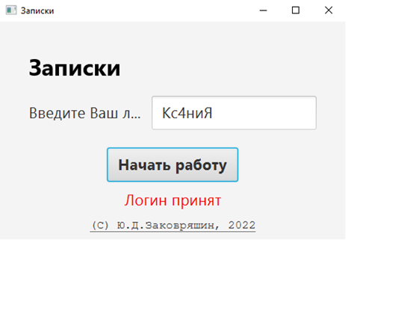

Способ прогона: | Вручную
Важность: | Высокая

Execution Result: | Провален

